0729
报价表

物品名称 | 品名 | 面料 | 单位 | 数量 | 单价/元 | 金额/元
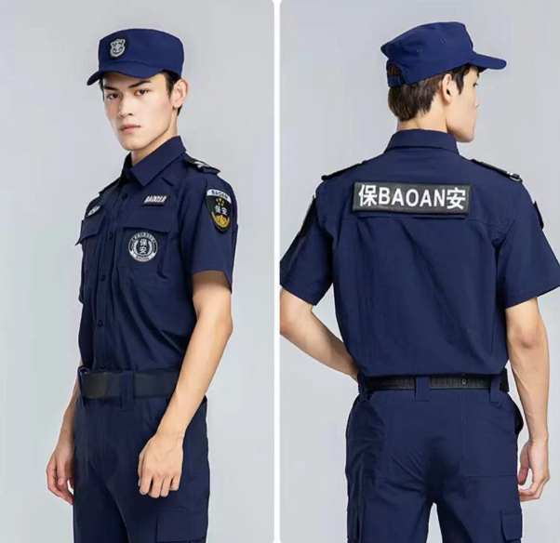 | 夏季短袖速干特勤服 | 速干防泼水面料：95%涤纶，5%氨纶。高密度弹力网布。透气排汗，耐摩擦，不起球，不褪色，不缩水。立体裁剪，符合人体运动曲线。 | 套 | 518
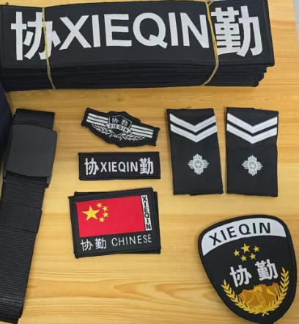 | 工作服配件（胸标、肩章、臂章、背贴） | 定制协勤七件套标志（定制胸牌号码自编号段LT001/LT200、采用正规硬式3号肩章） | 套 | 518
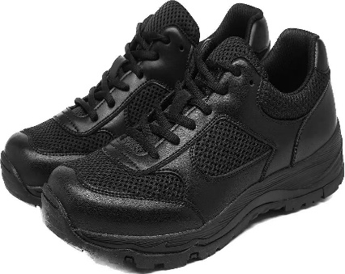 | 作训鞋 | 鞋面材质：超纤+织物；鞋底：EVA+橡胶；鞋底厚度：3.5cm；重量：324g. | 双 | 259
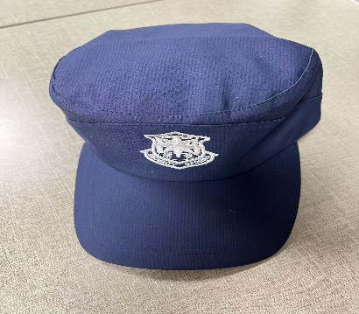 | 帽子 | 棉涤混纺，同款速干防泼水面料 | 顶 | 518
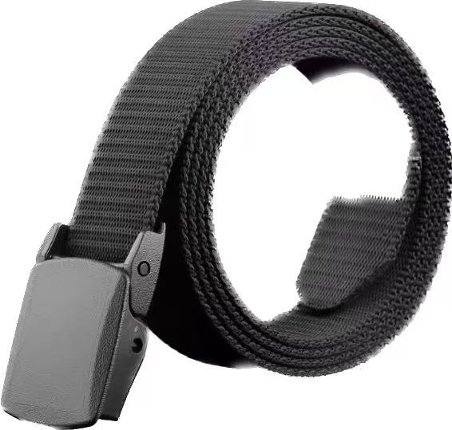 | 腰带 | 100%聚酯纤维，黑色 | 条 | 259
 | 长袖纯棉衬衫 | 面料：100%棉。高温熨烫定型处理，合体版型、暗门襟设计，穿着舒适。 | 件 | 6
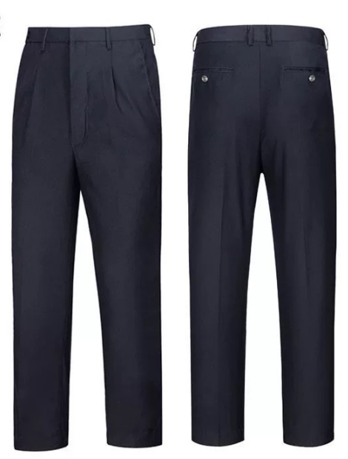 | 公务执勤夏装长裤 | 面料：双纱毛料，颜色：藏青色。防刮耐磨，透气吸汗。 | 条 | 6
合计 |  |  |  |  |  | 0
注：报价表格式可自行调整

